1.IDENTIFICACION
INFORMACIÓN GENERAL |  | INFORMACIÓN DEL ESTUDIO RESPECTIVO
 |  | NODO NÚMERO |  |  |  |  | 32066
 |  | INFORME NÚMERO |  |  |  |  | 251
CONTRATISTA | UNIÓN TEMPORAL MOVILIDAD 2014 | ORDEN DE TRABAJO No. |  |  |  |  | PROGRAMACION BASICA
 |  | FECHA DE LA ORDEN DE TRABAJO |  |  |  |  | -
 |  | FECHA DE LA TOMA DE INFORMACIÓN |  |  |  |  | 260214
 |  | DÌA DE LA SEMANA |  |  |  |  | MARTES
OBJETO DEL CONTRATO | REALIZAR LA TOMA DE INFORMACIÓN DE CAMPO, COMO INSUMO DEL PROGRAMA DE MONITOREO, SEGUIMIENTO Y PLANEACIÓN DEL TRÁNSITO Y EL TRANSPORTE DE BOGOTA D.C | TIPO DE ESTUDIO |  |  |  |  | VOLÚMENES POR TIPO DE VEHÍCULO
 |  | NOMBRE DEL ARCHIVO |  |  |  |  | 32066_AK_7_X_AC_45_140226_VOL_V1.xlsx
 |  | CÓDIGO DEL ESTUDIO |  |  |  |  | VOL
 |  | LUGAR DE LA TOMA DE INFORMACIÓN |  |  |  |  | AK_7_X_AC_45
NÚMERO DE CONTRATO | 2072-2013 | COORDENADA X |  |  |  |  | LONGITUD
 |  | COORDENADA Y |  |  |  |  | LATITUD

FECHA DE INICIO DEL CONTRATO | 22-01-2014 | PROFESIONALES RESPONSABLES
 |  | CONSULTOR (DIRECTOR) |  |  |  |  | ING. MSC. SANDRA LUCIA NAVAS TEQUIA
 |  | CONSULTOR (COORDINADOR GENERAL) |  |  |  |  | ING. MSC. LUIS FERNANDO RUBIANO BARRERO
INTERVENTORÍA | UNIVERSIDAD NACIONAL DE COLOMBIA | CONSULTOR (EXPERTO EN TRÁNSITO Y TRANSPORTE) |  |  |  |  | ING. ESP. DIANA PAOLA PARADA
 |  | CONSULTOR (ING ANÀLISIS) |  |  |  |  | ING. ÁNEGLA ROCÍO MENDOZA RINCÓN
 |  | INTERVENTORÍA (DIRECTOR) |  |  |  |  | ING. MSC. ARTURO ZARATE
 |  | INTERVENTORÍA (ESPECIALISTA) |  |  |  |  | ING. MSC. WILLIAM CASTRO
 |  | INTERVENTORÍA (RESIDENTE) |  |  |  |  | ING. JOSÉ EDWIN TORRES
OBJETO DEL CONTRATO | INTERVENTORÍA TÉCNICA, ADMINISTRATIVA Y FINANCIERA PARA LA TOMA DE INFORMACIÓN DE CAMPO COMO INSUMO DEL PROGRAMA DE MONITOREO, SEGUIMIENTO Y PLANEACIÓN DEL TRÁNSITO Y TRANSPORTE DE BOGOTÁ D.C. | SUPERVISOR SECRETARIA MOVILIDAD |  |  |  |  | ING. FABIAN GONZALEZ

 |  | VERSIONES DEL ESTUDIO
 |  | NÚMERO |  | FECHA | OBSERVACIONES
NÚMERO DE CONTRATO | 2072-2013 | Versión 0 |  | 05/03/14
 |  | Versión 1 |  | 18/03/14 | SE ATENDIERON LAS OBSERVACIONES DE INTERVENTORÍA ENVIADAS EN COMUNICADO FI-INT-CMTTUB14-083-14, SE DA RESPUESTA MEDIANTE RADICADO ICV-187-C-137. De la hoja 1. IDENTIFICACIÓN, en el campo de análisis puntual, se corrigieron los porcentajes correspondientes a los tipos de vehículos bicicletas y camiones concordando con los valores presentados en la hoja 5a. RESUMEN MENSUAL. De la hoja 2. BASE se revisaron los valores de livianos en los períodos 545, 600, 615, 630, 645 para todos los movimientos, sin evidencia de una causa que pudieran alterar dichos valores, es comportamiento del sector.
 |  | Versión 2
FECHA DE INICIO DEL CONTRATO | 21-01-2014 | Versión 3

 |  | DESCRIPCIÓN DE LA TOMA DE INFORMACIÓN
 |  | TIPO DE VEHÍCULO | FACTOR DE EQUIVALENCIA | MOVIMIENTOS AFORADOS |  |  | No. DE PERÍODOS | HORA
ESQUEMA |  |  |  | ACCESO | LENTA | RÁPIDA | HORARIO DEL PERÍODO No. 1 | 22:00-06:00
 |  | L | 1 | NORTE | 1 |  | HORARIO DEL PERÍODO No. 2 | 06:00-14:00
 |  | C | 2 | SUR | 2 | 2B | HORARIO DEL PERÍODO No. 3 | 14:00-22:00
 |  |  |  | OCCIDENTE | 3 |  | No. DE HORAS TOMADAS |  | 24
 |  | BT | 2 | ORIENTE |  |  | HORARIO DE LA TOMA DE INFORMACIÓN |  | 22:00-22:00
 |  | B | 2 |  |  |  | No. DE EQUIPOS UTILIZADOS |  | 8
 |  |  |  | OBSERVACIONES DE LA TOMA DE INFORMACIÒN
 |  | AL | 2 | OBSERVACION |  |  |  |  |  | ACCESO
 |  | AT | 2.5 | ENTRE LAS 17:00 Y LAS 20:00 HORAS SE DA PASO A CONTRAFLUJO SEGÚN PLAN REVERSIBLE |  |  |  |  |  | NORTE-SUR
 |  | BA | 2.5
 |  | ESP | 2
 |  | INT | 2
 |  | C2P | 2.5
 |  | C2G | 2.5
 |  | C3-C4 | 2.5
 |  | C5 | 2.5
 |  | >C5 | 2.5
 |  | M | 0.5
 |  | BIC | 0.3

 |  | ANALISIS PUNTUAL
 |  | LA INTERSECCIÓN DE LA AVENIDA CARRERA 7 CON CALLE 45 SE ENCUENTRA UBICADA EN EL SECTOR CENTRO DE LA CIUDAD EN LA LOCALIDAD DE CHAPINERO. LA CARRERA 7 PERMITE LA CIRCULACIÓN EN SENTIDO NORTE-SUR Y VICEVERSA Y ESTA CONFORMADA POR UNA CALZADA DE TRES CARRILES PARA LA CIRCULACIÓN DE TRÁNSITO MIXTO EN CADA SENTIDO (INCLUYE TPC). LA CALLE 45 CORRESPONDE A UNA VÍA DE UNA CALZADA CON DOS CARRILES DE CIRCULACIÓN EN SENTIDO OCCIDENTE-ORIENTE, EL PASO DE ESTA VÍA POR LA INTERSECCIÓN ES A NIVEL. EL VOLUMEN TOTAL AFORADO DURANTE EL DÍA MIÉRCOLES 26 DE FEBRERO DE 2014 FUE DE 84.532 VEHÍCULOS MIXTOS, COMPUESTOS DE LA SIGUIENTE MANERA: EL 73,0% CORRESPONDE A VEHÍCULOS LIVIANOS, EL 15,6% A MOTOS, EL 9.2% A TRANSPORTE PUBLICO COLECTIVO Y EL 1,0% A VEHÍCULOS DE CARGA. LOS PERÍODOS DE MÁXIMA DEMANDA SE PRESENTAN ENTRE LAS 06:45 Y LAS 07:45 HORAS, Y ENTRE LAS 10:30 Y 11:30 HORAS. LA HORA PICO TOTAL DE LA INTERSECCIÓN SE REGISTRA ENTRE LAS 06:45 Y 07:45 HORAS, PERIODO EN EL QUE SE MOVILIZA UN TOTAL DE 6.112 VEHÍCULOS MIXTOS, DE LOS CUALES EL 76,3% A VEHÍCULOS LIVIANOS, EL 13,0% A MOTOS, EL 9.0% A TRANSPORTE PUBLICO COLECTIVO, EL 1,3% A BICICLETAS Y FINALMENTE EL 0,4% A TRANSPORTE DE CARGA.

 |  | REGISTRO FOTOGRÁFICO
 |  | 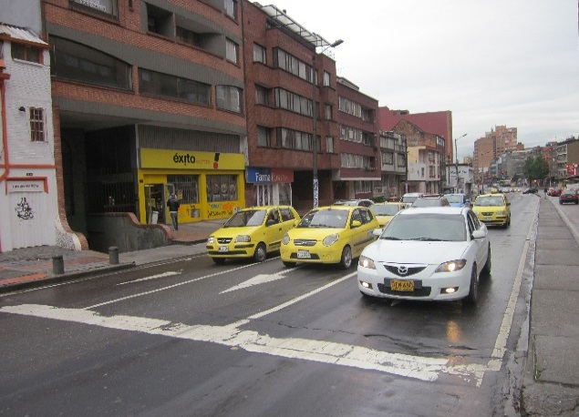 |  |  |  |  | 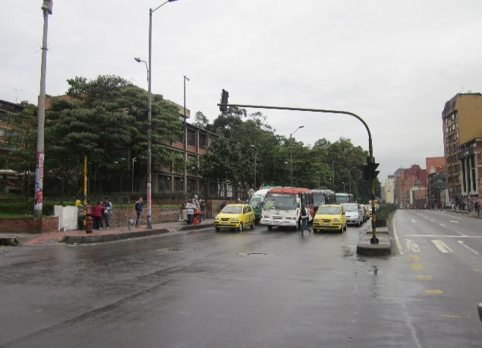

 |  | ACCESO NORTE |  |  |  |  | ACCESO SUR

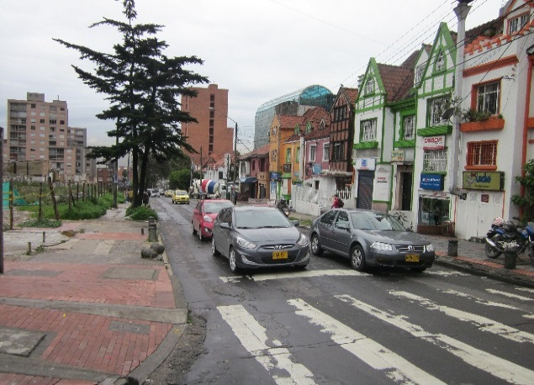
 |  | 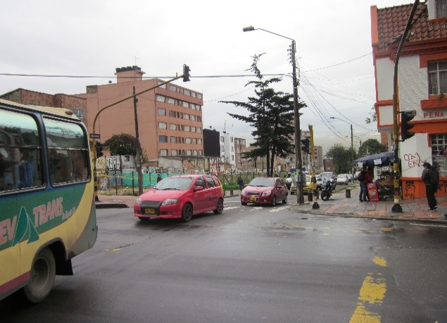

 |  | ACCESO OCCIDENTE

